关系图
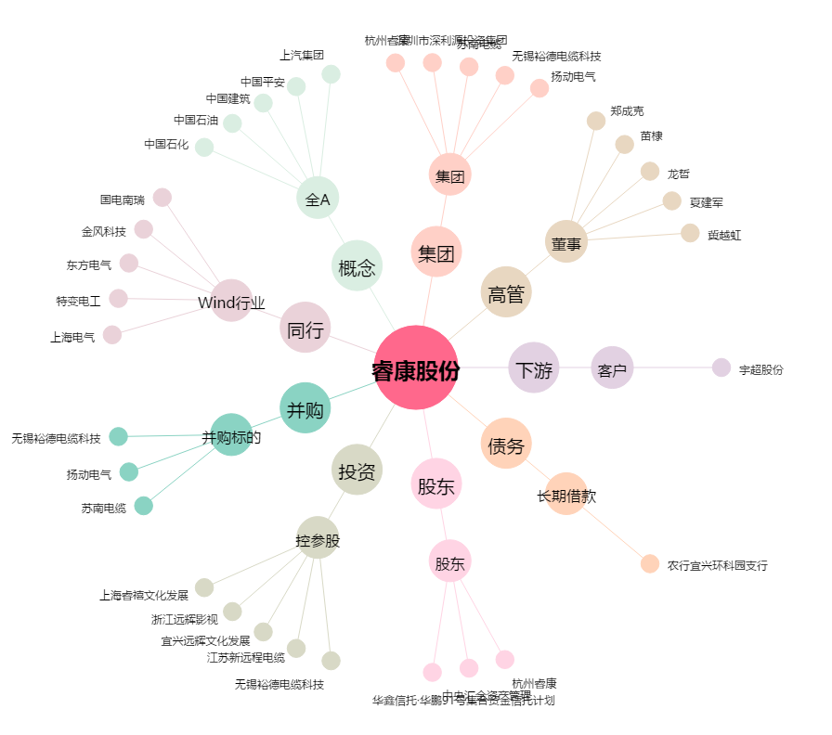
睿康股份[002692.SZ] - 关系概览图

